Titel
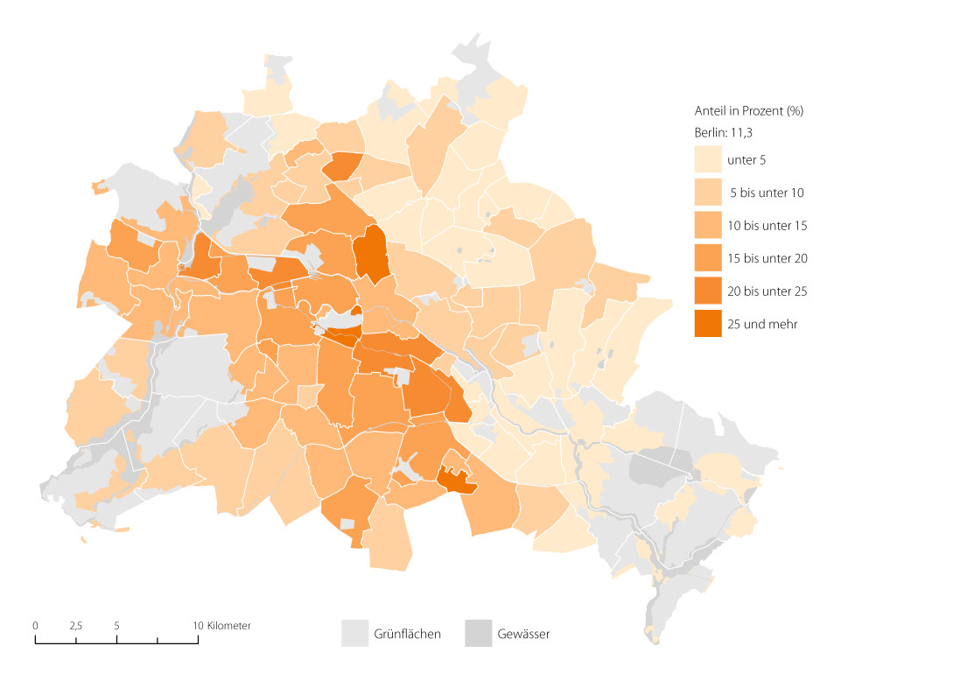
 |  | statistik Berlin Brandenburg
Statistischer
Bericht

 | A I 5 – hj 1 / 17

 | Einwohnerinnen und Einwohner im Land Berlin am 30. Juni 2017

 | Grunddaten

 | Anteil der deutschen Einwohner im Alter von 18 Jahre und mehr mit Migrationshintergrund an allen deutschen Einwohnern im Alter von 18 Jahren und mehr in Berlin am 30. Juni 2017 nach Ortsteilen in Prozent

Inhaltsverzeichnis
Statistischer Bericht
A I 5 – hj 1 / 17
Inhaltsverzeichnis |  |  |  |  |  | statistik Berlin Brandenburg
 |  | Seite |  |  | Seite
 | Metadaten zu dieser Statistik
 | (externer Link)

 | Grafiken |  |  | Tabellen

1 | Ausländische Einwohnerinnen und Einwohner |  | 1 | Deutsche und ausländische Einwohnerinnen
 | in Berlin am 30.06.2017 nach Teilkontinenten |  |  | und Einwohner in Berlin seit 1992 nach
 | in Prozent | 18 |  | Geschlecht | 4
2 | Bezirke und Ortsteile von Berlin…………………... | 19 | 2 | Einwohnerinnen und Einwohner in Berlin
3 | Innere und äußere Stadt von Berlin nach |  |  | seit 1992 nach Altersgruppen | 4
 | Bezirken und LOR-Bezirksregionen | 19 | 3 | Deutsche und ausländische Einwohnerinnen
 |  |  |  | und Einwohner in Berlin seit 2005 nach
 |  |  |  | Bezirken | 5
 |  |  | 4 | Durchschnittsalter der Einwohnerinnen und
 |  |  |  | Einwohner in Berlin seit 2005 nach Bezirken
 |  |  |  | in Jahren | 5
 |  |  | 5 | Deutsche und ausländische Einwohnerinnen
 |  |  |  | und Einwohner in Berlin am 30.06.2017 nach
 |  |  |  | Bezirken, Altersgruppen und Familienstand | 6
 |  |  | 6 | Deutsche und ausländische Einwohnerinnen
 |  |  |  | und Einwohner in Berlin am 30.06.2017 nach
 |  |  |  | Bezirken, Altersgruppen und Geschlecht | 7
 |  |  | 7 | Einwohnerinnen und Einwohner mit bzw. ohne
 |  |  |  | Migrationshintergrund in Berlin am 30.06.2017
 |  |  |  | nach Bezirken und Geschlecht | 10
 |  |  | 8 | Einwohnerinnen und Einwohner mit bzw. ohne
 |  |  |  | Migrationshintergrund in Berlin am 30.06.2017
 |  |  |  | nach Bezirken und Wohnlagen | 11
 |  |  | 9 | Einwohnerinnen und Einwohner mit Migra-
 |  |  |  | tionshintergrund in Berlin am 30.06.2017
 |  |  |  | nach Bezirken, ausgewählten Herkunfts-
 |  |  |  | gebieten und Geschlecht | 12
 |  |  | 10 | Ausländische Einwohnerinnen und Einwohner
 |  |  |  | in Berlin am 30.06.2017 nach Land der Staats-
 |  |  |  | angehörigkeit, Geschlecht und Altersgruppen | 18
 |  |  | 11 | Einwohnerinnen und Einwohner in Berlin
 |  |  |  | am 30.06.2017 nach Ortsteilen und Alters-
 |  |  |  | gruppen | 24
 |  |  | 12 | Einwohnerinnen und Einwohner mit Migra-
 |  |  |  | tionshintergrund in Berlin am 30.06.2017
 |  |  |  | nach Ortsteilen und Altersgruppen | 27
 |  |  | 13 | Ausländische Einwohnerinnen und Einwohner
 |  |  |  | in Berlin am 30.06.2017 nach Ortsteilen und
 |  |  |  | Altersgruppen | 30
 |  |  | 14 | Einwohnerinnen und Einwohner in Berlin
 |  |  |  | am 30.06.2017 nach Postleitzahlen, Bezirken
 |  |  |  | und Altersgruppen | 33
 |  |  | 15 | Deutsche und ausländische Einwohnerinnen
 |  |  |  | und Einwohner in Berlin am 30.06.2017 nach
 |  |  |  | Bezirken und Religionsgemeinschafts-
 |  |  |  | zugehörigkeit | 37

T10 G1
10 Ausländische Einwohnerinnen und Einwohner in Berlin am 30. Juni 2017 nach Land der Staatsangehörigkeit, Geschlecht und Altersgruppen

Land der Staatsangehörigkeit |  | Insgesamt |  |  |  |  | Darunter weiblich
 |  | ins- gesamt | davon im Alter von ... bis unter … Jahren |  |  |  | zu- sammen | davon im Alter von ... bis unter … Jahren
 |  |  | unter 15 | 15 - 45 | 45 - 65 | 65 und mehr |  | unter 15 | 15 - 45 | 45 - 65 | 65 und mehr

 |  | Europa
Europäische Union (EU)
 | Belgien | 1917 | 105 | 1337 | 364 | 111 | 846 | 43 | 616 | 151 | 36
 | Bulgarien | 27480 | 4887 | 16630 | 5319 | 644 | 13428 | 2316 | 8211 | 2484 | 417
 | Dänemark | 3235 | 156 | 2076 | 698 | 305 | 1700 | 70 | 1160 | 307 | 163
 | Estland | 860 | 84 | 639 | 112 | 25 | 524 | 41 | 385 | 79 | 19
 | Finnland | 2251 | 148 | 1462 | 392 | 249 | 1428 | 91 | 892 | 244 | 201
 | Frankreich | 18683 | 921 | 13363 | 3348 | 1051 | 9402 | 423 | 6980 | 1491 | 508
 | Griechenland | 13926 | 1116 | 7578 | 3471 | 1761 | 6366 | 517 | 3553 | 1452 | 844
 | Irland | 2833 | 128 | 1995 | 590 | 120 | 1054 | 66 | 727 | 211 | 50
 | Italien | 28496 | 1495 | 19498 | 5736 | 1767 | 11814 | 709 | 8609 | 2033 | 463
 | Kroatien | 12912 | 528 | 6002 | 3322 | 3060 | 6189 | 235 | 2646 | 1569 | 1739
 | Lettland | 3668 | 396 | 2376 | 774 | 122 | 1924 | 209 | 1199 | 439 | 77
 | Litauen | 3082 | 305 | 1908 | 762 | 107 | 1817 | 144 | 1071 | 513 | 89
 | Luxemburg | 736 | 13 | 603 | 93 | 27 | 396 | 3 | 340 | 38 | 15
 | Malta | 98 | – | 77 | 21 | – | 50 | – | 44 | 6 | –
 | Niederlande | 6529 | 345 | 4136 | 1499 | 549 | 2731 | 170 | 1764 | 512 | 285
 | Österreich | 11336 | 458 | 6339 | 3015 | 1524 | 5623 | 238 | 3360 | 1348 | 677
 | Polen | 56036 | 4929 | 31877 | 16030 | 3200 | 29288 | 2400 | 16757 | 8268 | 1863
 | Portugal | 5143 | 314 | 3363 | 1244 | 222 | 2113 | 155 | 1396 | 437 | 125
 | Rumänien | 19978 | 3948 | 13291 | 2498 | 241 | 8701 | 1964 | 5689 | 912 | 136
 | Schweden | 4043 | 251 | 2843 | 665 | 284 | 2083 | 123 | 1538 | 249 | 173
 | Slowakei | 1417 | 82 | 1063 | 235 | 37 | 807 | 39 | 597 | 141 | 30
 | Slowenien | 1540 | 66 | 906 | 265 | 303 | 740 | 37 | 453 | 107 | 143
 | Spanien | 14177 | 753 | 10984 | 2003 | 437 | 6877 | 360 | 5342 | 976 | 199
 | Tschechische Republik | 2421 | 186 | 1730 | 401 | 104 | 1343 | 103 | 960 | 218 | 62
 | Ungarn | 5707 | 441 | 3879 | 1129 | 258 | 2838 | 231 | 2036 | 453 | 118
 | Vereinigtes Königreich | 15135 | 581 | 9893 | 3570 | 1091 | 5812 | 263 | 4059 | 1079 | 411
 | Zypern | 347 | 4 | 276 | 64 | 3 | 140 | – | 107 | 30 | 3
 | Ehemalige Tschechoslowakei¹ | 161 | – | 23 | 53 | 85 | 103 | – | 20 | 28 | 55
 | Zusammen | 264147 | 22640 | 166147 | 57673 | 17687 | 126137 | 10950 | 80511 | 25775 | 8901
Nicht-EU-Länder
 | Albanien | 1675 | 283 | 1221 | 152 | 19 | 739 | 138 | 544 | 54 | 3
 | Bosnien und Herzegowina | 11361 | 1476 | 5408 | 3192 | 1285 | 5731 | 746 | 2656 | 1659 | 670
 | Island | 612 | 46 | 447 | 84 | 35 | 293 | 28 | 219 | 36 | 10
 | Kosovo | 4466 | 625 | 2743 | 919 | 179 | 2020 | 305 | 1301 | 338 | 76
 | Liechtenstein | 33 | – | 30 | – | 3 | 24 | – | 24 | – | –
 | Mazedonien | 5742 | 497 | 3172 | 1551 | 522 | 2483 | 249 | 1443 | 545 | 246
 | Moldau, Republik | 2476 | 552 | 1553 | 296 | 75 | 1234 | 266 | 775 | 142 | 51
 | Montenegro² | 422 | 33 | 234 | 93 | 62 | 183 | 24 | 99 | 36 | 24
 | Norwegen | 1825 | 40 | 1300 | 356 | 129 | 926 | 22 | 652 | 179 | 73
 | Russische Föderation | 22820 | 2644 | 12831 | 5468 | 1877 | 13850 | 1287 | 8261 | 3133 | 1169
 | Schweiz | 5800 | 164 | 3757 | 1360 | 519 | 2975 | 84 | 2002 | 652 | 237
 | Serbien³ | 19106 | 2277 | 9379 | 4736 | 2714 | 9657 | 1154 | 4873 | 2174 | 1456
 | Türkei | 97806 | 2210 | 46205 | 31591 | 17800 | 46479 | 1094 | 21530 | 14246 | 9609
 | Ukraine | 11473 | 800 | 6387 | 2863 | 1423 | 7202 | 395 | 4111 | 1825 | 871
 | Weißrussland | 1939 | 122 | 1307 | 431 | 79 | 1350 | 56 | 924 | 310 | 60
 | Britische Überseegebiete in Europa | 21 | 3 | 15 | 3 | – | 9 | – | 9 | – | –
 | Sonstiges Europa4 | 12 | – | 9 | 3 | – | 3 | – | 3 | – | –
 | Ehemalige Sowjetunion¹ | 1334 | 13 | 153 | 604 | 564 | 748 | 10 | 75 | 319 | 344
 | Ehemaliges Jugoslawien¹ | 18 | – | 12 | 3 | 3 | 6 | – | 6 | – | –
 | Zusammen | 188941 | 11785 | 96163 | 53705 | 27288 | 95912 | 5858 | 49507 | 25648 | 14899
 | Europa zusammen | 453088 | 34425 | 262310 | 111378 | 44975 | 222049 | 16808 | 130018 | 51423 | 23800

 |  | Afrika
Nordafrika
 | Ägypten | 4014 | 516 | 2733 | 612 | 153 | 1320 | 247 | 873 | 148 | 52
 | Algerien | 973 | 72 | 578 | 250 | 73 | 324 | 38 | 191 | 59 | 36
 | Libyen | 3111 | 448 | 1853 | 632 | 178 | 947 | 196 | 446 | 232 | 73
 | Marokko | 1603 | 47 | 1200 | 329 | 27 | 768 | 25 | 580 | 145 | 18
 | Tunesien | 2299 | 67 | 1777 | 363 | 92 | 720 | 15 | 527 | 135 | 43
 | Zusammen | 12000 | 1150 | 8141 | 2186 | 523 | 4079 | 521 | 2617 | 719 | 222
Westafrika
 | Benin | 300 | 38 | 218 | 41 | 3 | 97 | 25 | 56 | 16 | –
 | Burkina Faso | 100 | 10 | 75 | 15 | – | 36 | – | 27 | 9 | –
 | Cabo Verde | 19 | 3 | 10 | 6 | – | 10 | 3 | 4 | 3 | –
 | Côte d'Ivoire | 211 | 27 | 130 | 54 | – | 80 | 12 | 49 | 19 | –
 | Gambia | 531 | 30 | 427 | 74 | – | 75 | 13 | 47 | 15 | –
 | Ghana | 2380 | 310 | 1076 | 901 | 93 | 1064 | 154 | 493 | 392 | 25
 | Guinea | 781 | 100 | 553 | 97 | 31 | 285 | 49 | 193 | 31 | 12
 | Guinea-Bissau | 110 | 6 | 90 | 14 | – | 34 | – | 31 | 3 | –
 | Liberia | 68 | 3 | 40 | 22 | 3 | 10 | – | 7 | 3 | –
 | Mali | 146 | 9 | 110 | 20 | 7 | 21 | 6 | 15 | – | –
 | Mauretanien | 30 | 3 | 21 | 6 | – | 3 | – | 3 | – | –
 | Niger | 54 | 3 | 36 | 15 | – | 9 | 3 | 6 | – | –
 | Nigeria | 2701 | 518 | 1660 | 486 | 37 | 1057 | 245 | 704 | 99 | 9
 | Senegal | 371 | 10 | 255 | 100 | 6 | 102 | 7 | 77 | 18 | –
 | Sierra Leone | 287 | 25 | 207 | 43 | 12 | 111 | 22 | 71 | 9 | 9
 | Togo | 263 | 36 | 148 | 76 | 3 | 96 | 12 | 69 | 12 | 3
 | Zusammen | 8352 | 1131 | 5056 | 1970 | 195 | 3090 | 551 | 1852 | 629 | 58
Zentralafrika
 | Äquatorialguinea | 51 | 6 | 39 | 3 | 3 | 30 | 6 | 21 | – | 3
 | Gabun | 30 | 6 | 18 | 6 | – | 15 | 3 | 9 | 3 | –
 | Kamerun | 2297 | 306 | 1718 | 248 | 25 | 1009 | 144 | 771 | 88 | 6
 | Kongo, Demokratische Republik | 265 | 31 | 148 | 79 | 7 | 133 | 19 | 82 | 29 | 3
 | Kongo, Republik | 180 | 30 | 84 | 63 | 3 | 87 | 12 | 47 | 25 | 3
 | Sudan | 193 | 18 | 135 | 37 | 3 | 69 | 9 | 48 | 12 | –
 | Südsudan | 9 | – | 3 | 6 | – | 6 | – | 3 | 3 | –
 | Tschad | 81 | 12 | 54 | 12 | 3 | 29 | 3 | 23 | 3 | –
 | Ehemaliger Sudan¹ | 184 | 6 | 62 | 90 | 26 | 53 | 3 | 26 | 21 | 3
 | Zusammen | 3290 | 415 | 2261 | 544 | 70 | 1431 | 199 | 1030 | 184 | 18
Ostafrika
 | Äthiopien | 437 | 37 | 259 | 129 | 12 | 216 | 34 | 135 | 41 | 6
 | Burundi | 22 | 7 | 15 | – | – | 16 | 7 | 9 | – | –
 | Dschibuti | 22 | 4 | 9 | 6 | 3 | 12 | – | 9 | 3 | –
 | Eritrea | 1113 | 128 | 945 | 31 | 9 | 327 | 53 | 259 | 9 | 6
 | Kenia | 1153 | 172 | 788 | 178 | 15 | 740 | 91 | 524 | 122 | 3
 | Madagaskar | 94 | 9 | 64 | 21 | – | 53 | 3 | 41 | 9 | –
 | Mauritius | 92 | – | 61 | 25 | 6 | 46 | – | 34 | 12 | –
 | Ruanda | 28 | 3 | 19 | 6 | – | 13 | – | 13 | – | –
 | Seychellen | 13 | 3 | 3 | 7 | – | 10 | 3 | – | 7 | –
 | Somalia | 550 | 112 | 391 | 38 | 9 | 216 | 57 | 144 | 15 | –
 | Tansania | 161 | 7 | 105 | 29 | 20 | 62 | – | 50 | 9 | 3
 | Uganda | 169 | 15 | 102 | 52 | – | 76 | 6 | 52 | 18 | –
...
 |  | ins- gesamt | davon im Alter von ... bis unter … Jahren |  |  |  | zu- sammen | davon im Alter von ... bis unter … Jahren
 |  |  | unter 15 | 15 - 45 | 45 - 65 | 65 und mehr |  | unter 15 | 15 - 45 | 45 - 65 | 65 und mehr
Europa - Andorra, Monaco, San Marino, Vatikanstadt; Afrika - Botsuana, Komoren, Sâo Tomé und Príncípe, Swasiland,
Zentralafrikanische Republik; Amerika - Antigua und Barbuda, Bahamas, Belize, Grenada, Guyana, St. Kitts und Nevis, St. Vincent und die Grenadinen,
Suriname; Asien - Bhutan, Brunei Darussalam, Malediven; Austalien/Ozeanien/Antarktis - Fidschi, Palau, Papua-Neuguinea, Samoa, Tonga.
5 Palästinenser werden entweder mit eigenem Gebietsschlüssel oder als Personen mit ungeklärter Staatsangehörigkeit bzw. unter "Sonstiges Asien" geführt.
6 Einschließlich Hongkong, Macau und Taiwan.

1 Ausländische Einwohnerinnen und Einwohner in Berlin am 30. Juni 2017 nach Kontinenten in Prozent
 | Insgesamt: 690 210 Personen
...
Europäische Union | 38.3
Nicht-EU-Länder | 27.4
Staatenlos, ungeklärt, ohne Angabe | 3.3
Afrika | 4.3
Amerika | 5.6
Asien | 20.5
Australien/Ozeanien/Antarktis | 0.7
...

G2 G3
2 Bezirke und Ortsteile von Berlin
Karte zu den Tabellen: 11, 12 und 13
Bezirke:
01 Mitte
02 Friedrichshain-
Kreuzberg
03 Pankow
04 Charlottenburg-
Wilmersdorf
05 Spandau
06 Steglitz-
Zehlendorf
07 Tempelhof-
Schöneberg
08 Neukölln
09 Treptow-
Köpenick
10 Marzahn-
Hellersdorf
11 Lichtenberg
12 Reinickendorf
...

